Шаблон
Фото | Код | № по каталогу | Наименование | № Производителя | Марка | Пр-во | Ед.Изм. | Ед.в уп. | Цена
 | 28605 | 21214-2904032-00 | Ось нижнего рычага ВАЗ-21214 М18x1,5x347х1,5 | 21214-2904032-008 | 21214 | БелЗАН | шт | 1 | 352.36
 | 79727 | 2105-3400010 | Рулевое управление ВАЗ-2105 (редуктор) длинный вал в сборе | 2105-3400010 | 2105 | Самара | шт | 1 | 2088.00
 | 87395 | 21230035011376, A21R23.3501136 | Суппорт ГАЗЕЛЬ Next правый в сборе со скобой (MANOVER) MR4850886R | MR4850886R | ГАЗ | MANOVER | кмп | 1 | 3472.00
 | 98680 | 2112-3855020 | Датчик детонации ВАЗ-2110-12,2113-15 (KRAFT) аналог 18.3855 | KT 104848 | 2112 | KRAFT | шт | 50 | 195.98
 | 98681 | 2112-1148181-31 | Датчик дроссельной заслонки ВАЗ-2112 (KRAFT) н/о | KT 104850 | 2112 | KRAFT | шт | 50 | 270.43
 | 98682 | 2112-1148200 | Датчик дроссельной заслонки ВАЗ-2112 (KRAFT) | KT 104851 | 2112 | KRAFT | шт | 50 | 167.16
 | 98683 | 2109-3843010 | Датчик скорости ВАЗ-2110-12, 2113-15 6-имп. разъем ОСТ (прямоугольный) с/пр (KRAFT) 301.3843 | KT 104816 | 2109 | KRAFT | шт | 50 | 160.36
 | 98684 | 2111-3706040-00 | Датчик распредвала (фаз) ВАЗ-2111 8-клап. (KRAFT) в уп. | KT 104841 | 2111 | KRAFT | шт | 50 | 259.56
 | 98687 | 2111-3705010-03 | Катушка зажигания (модуль) ВАЗ-2111 дв.1,6л.8кл. (KRAFT) | KT 880802 | 2111, 1118 | KRAFT | шт | 12 | 751.89
 | 98688 | 2112-3705010 | Катушка зажигания (модуль) ВАЗ-2108-2112 дв.1,5л (KRAFT) | KT 880803 | 2110, 21214 | KRAFT | шт | 12 | 1481.26
 | 98689 | 2101-8101150 | Кран отопителя ВАЗ-2101 (KRAFT) | KT 105000 | 2101 | KRAFT | шт | 50 | 185.07
 | 98704 | KT 820005 | Домкрат гидравлический подкатной 3т 135мм-390мм в кейсе (KRAFT) | KT 820005 |  | KRAFT | шт | 1 | 3455.61
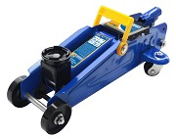 | 98705 | KT 820001 | Домкрат гидравлический подкатной 2т 135мм-320мм в кейсе (KRAFT) | KT 820001 |  | KRAFT | шт | 1 | 1968.41
 | 98758 | 24-34-1202008 | Глушитель доп. (резонатор) ГАЗ-3110 алюм. (TRIALLI) | EAM 0307 | 3110 | TRIALLI | шт | 1 | 635.00
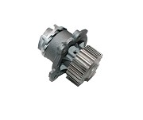 | 98789 | LECAR011021202 | Насос водяной LADA / Samara / Kalina / Priora / Granta (LECAR) | LECAR011021202 |  | LECAR | шт | 1 | 743.89
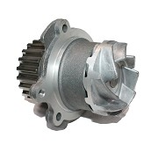 | 98791 | LECAR015031202 | Насос водяной LADA Granta (LECAR) | LECAR015031202 |  | LECAR | шт | 1 | 736.56
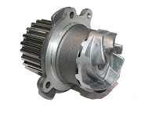 | 98792 | LECAR013051202 | Насос водяной LADA Kalina / Priora / Granta (LECAR) | LECAR013051202 |  | LECAR | шт | 1 | 757.40
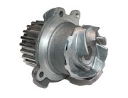 | 98793 | LECAR011011202 | Насос водяной LADA Samara / Kalina / Priora (LECAR) | LECAR011011202 |  | LECAR | шт | 1 | 743.89
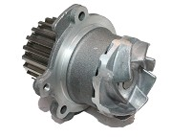 | 98794 | LECAR011041202 | Насос водяной ВАЗ-2108 (LECAR) | LECAR011041202 |  | LECAR | шт | 1 | 751.78
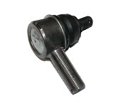 | 98803 | LECAR032140102 | Наконечник рулевой УАЗ-452, 469 правый (LECAR) | LECAR032140102 | 452, 469 | LECAR | шт | 1 | 387.41
 | 98811 | 96143650 | Глушитель доп. DAEWOO Nexia (под катализатор) ЕВРО-3 алюм. (TRIALLI) | EAM 0503 | Daewoo | TRIALLI | шт | 1 | 1010.00
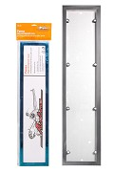 | 99022 |  | Рамка номерного знака "АНТИВАНДАЛ" металлическая хром (AIRLINE) AFC-12 | AFC-12 |  | AIRLINE | шт | 1 | 260.00
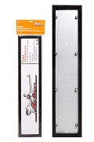 | 99023 |  | Рамка номерного знака "АНТИВАНДАЛ" металлическая черная (AIRLINE) AFC-13 | AFC-13 |  | AIRLINE | шт | 1 | 260.00
 | 99072 | 21126-1000100-10 | Кольца поршневые ВАЗ-2170 82,0 на дв. 21126 16кл. 1,6л (наборное м/с кольцо) (AMP) в уп. | PR-LAD-49-2805-000-SET | 21126 | AMP | кмп | 5 | 887.50
 | 99073 | 21126-1000100-P1 | Кольца поршневые ВАЗ-2170 82,5 на дв. 21126 16кл. 1,6л (наборное м/с кольцо) (AMP) в уп. | PR-LAD-49-2805-050-SET | 21126 | AMP | кмп | 5 | 887.50
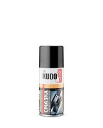 | 99077 | KU-H423 | Смазка универсальная проникающая (KUDO) KU-H423 210мл | KU-H423 |  | KUDO | шт | 1 | 101.84
 | 99092 | 2101-1000104-25 | Вкладыши шатунные ВАЗ-2101,2108 (1,25) (ЗПС) | ТА.2101-1000104-25 | 2101, 2108 | Тамбов | кмп | 1 | 167.00
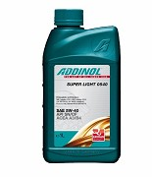 | 99157 | 4014766072719 | Масло моторное ADDINOL Super Light 0540 5W-40 SN/CF A3/B4 (1 л) |  | 5W40 | ADDINOL | шт | 1 | 506.86
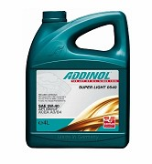 | 99158 | 4014766251022 | Масло моторное ADDINOL Super Light 0540 5W-40 SN/CF A3/B4 (4 л) |  | 5W40 | ADDINOL | шт | 1 | 1786.45
 | 99159 | 4014766071064 | Масло моторное ADDINOL Super Power MV 0537 5W-30 SM/CF A3/B3/B4 (1 л) |  | 5W30 | ADDINOL | шт | 1 | 582.10
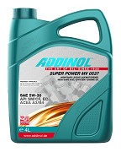 | 99160 | 4014766250520 | Масло моторное ADDINOL Super Power MV 0537 5W-30 SM/CF A3/B3/B4 (4 л) |  | 5W30 | ADDINOL | шт | 1 | 1949.44
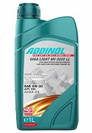 | 99161 | 4014766072573 | Масло моторное ADDINOL Giga Light MV0530 Long Life 5W-30, C3 (1 л) |  | 5W30 | ADDINOL | шт | 1 | 682.53
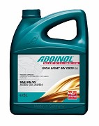 | 99162 | 4014766241108 | Масло моторное ADDINOL Giga Light MV0530 Long Life 5W-30, C3 (5 л) |  | 5W30 | ADDINOL | шт | 1 | 2965.15
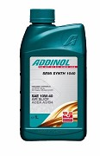 | 99163 | 4014766072702 | Масло моторное ADDINOL Semi Synth 1040 10W-40 (1 л) |  | 10W40 | ADDINOL | шт | 1 | 443.94
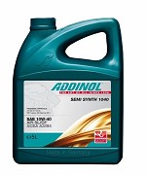 | 99164 | 4014766249968 | Масло моторное ADDINOL Semi Synth 1040 10W-40 (4 л) |  | 10W40 | ADDINOL | шт | 1 | 1575.17
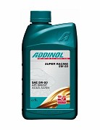 | 99165 | 4014766072122 | Масло моторное ADDINOL Super Racing 5W-50 SM/CF A3/B4 (1 л) |  | 5W50 | ADDINOL | шт | 1 | 595.88
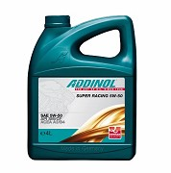 | 99166 | 4014766250322 | Масло моторное ADDINOL Super Racing 5W-50 SM/CF A3/B4 (4 л) |  | 5W50 | ADDINOL | шт | 1 | 2178.17
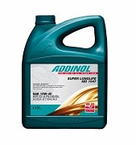 | 99167 | 4014766241443 | Масло моторное ADDINOL Super Longlife MD1047 10W-40; E7 (5 л) |  | 10W40 | ADDINOL | шт | 1 | 1853.56
 | 99168 | 4014766101341 | Масло моторное ADDINOL Super Longlife MD1047 10W-40; E7 (20 л) |  | 10W40 | ADDINOL | шт | 1 | 7108.38
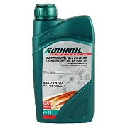 | 99169 | 4014766070272 | Масло трансмиссионное ADDINOL Getriebeol GH 75W90 GL-5/GL-4 (1 л) |  | 75w90 | ADDINOL | шт | 1 | 661.17
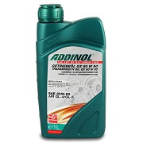 | 99170 | 4014766070975 | Масло трансмиссионное ADDINOL Getriebeol GX 80W90 GL-4/GL-5 (1 л) |  | 80W90 | ADDINOL | шт | 1 | 468.87
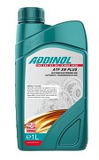 | 99171 | 4014766072962 | Масло трансмиссионное ADDINOL ATF XN Plus (1 л) |  | ATF | ADDINOL | шт | 1 | 743.07
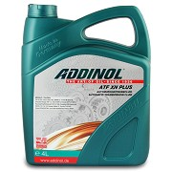 | 99172 | 4014766250940 | Масло трансмиссионное ADDINOL ATF XN Plus (4 л) |  | ATF | ADDINOL | шт | 1 | 2772.85
 | 99174 | 102301100 | Фильтр масляный Ford Focus (Невский Фильтр) NF-1023 | NF1023 |  | Невский фильтр | шт | 40 | 128.38
 | 99176 | 507241100 | Фильтр воздушный (Невский фильтр) NF-5072 m | NF5072m |  | Невский фильтр | шт | 10 | 130.49
 | 99177 | 545401100 | Фильтр воздушный (Невский фильтр) NF-5454 | NF5454 |  | Невский фильтр | шт | 10 | 189.62
 | 99178 | 610101100 | Фильтр салонный (Невский фильтр) NF-6101 | NF6101 |  | Невский фильтр | шт | 10 | 152.20
 | 99179 | 610501100 | Фильтр салонный (Невский фильтр) NF-6105 | NF6105 |  | Невский фильтр | шт | 10 | 158.55
 | 99180 | 633601100 | Фильтр салонный (Невский фильтр) NF-6336 | NF6336 |  | Невский фильтр | шт | 10 | 266.75
 | 99181 | 654801100 | Фильтр салонный (Невский фильтр) NF-6548 | NF6548 |  | Невский фильтр | шт | 10 | 192.27
 | 99182 | 500311100 | Фильтр воздушный (Невский фильтр) NF-5003 с | NF5003c |  | Невский фильтр | шт | 10 | 214.50
 | 99183 | 619901100 | Фильтр воздушный (Невский фильтр) NF-6199 | NF6199 |  | Невский фильтр | шт | 10 | 157.40
 | 99184 | 643601100 | Фильтр салонный (Невский фильтр) NF-6436 | NF6436 |  | Невский фильтр | шт | 10 | 101.67
 | 124912 | 7701207677 | Подшипник ступицы ВАЗ LADA Largus, RENAULT Logan передний с ABS рем.к-т (TRIALLI) CS 0973 | CS 0973 | LARGUS | TRIALLI | кмп | 0 | 1082.15
 | 179990 | 96180144 | Глушитель осн. DAEWOO Nexia ЕВРО-3 алюм. (TRIALLI) | EMM 0501 | Daewoo | TRIALLI | шт | 1 | 960.00
 | 1079324 | 3302-2905006, 814902003794, 30.2905006 | Амортизатор ГАЗЕЛЬ, Соболь задний (TRIALLI) AH 03004 | AH 03004 | ГАЗ | TRIALLI | шт | 0 | 775.00
 | 1109422 | 21214-1001010 | Кронштейн опоры двигателя ВАЗ-21214 передний правый (Форвард) | 21214-1001010 | 21214 | Форвард | шт | 1 | 476.00
 | 1109423 | 21214-1001011 | Кронштейн опоры двигателя ВАЗ-21214 передний левый (Форвард) | 21214-1001011 | 21214 | Форвард | шт | 1 | 510.00
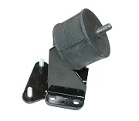 | 1109424 | 2123-1001011 | Кронштейн опоры двигателя ВАЗ-2123 передний левый (Форвард) | 2123-1001011 | 2123 | Форвард | шт | 1 | 434.00
 | 1109425 | 2123-1001010 | Кронштейн опоры двигателя ВАЗ-2123 передний правый (Форвард) | 2123-1001010 | 2123 | Форвард | шт | 1 | 372.00
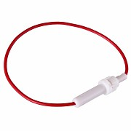 | 1110206 | 16-0422 | Держатель предохранителя цилиндрического (с проводом ) (REXANT) | 16-0422 |  | REXANT | шт | 0 | 14.15
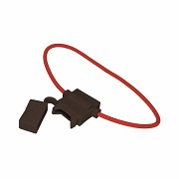 | 1110207 | 16-0421 | Держатель предохранителя флажкового до 7А тип "норма" (в сб, с пров, с крышкой) черный (REXANT) | 16-0421 |  | REXANT | шт | 0 | 34.40
 | 1110214 | 08-0314 | Клемма "Папа" 6,35 мм термоусаживаемая полуизоляция красная 0,5-1,5мм2 РПи-п-т 1,5-6,3 (REXANT) | 08-0314 |  | REXANT | шт | 0 | 13.64
 | 1110215 | 08-0334 | Клемма "Папа" 6,35 мм термоусаживаемая полуизоляция синяя 0,5-1,5мм2 РПи-п-т 1,5-6,3 (REXANT) | 08-0334 |  | REXANT | шт | 0 | 15.10
 | 1110216 | 08-0354 | Клемма "Папа" 6,35 мм термоусаживаемая полуизоляция желтая 0,5-1,5мм2 РПи-п-т 1,5-6,3 (REXANT) | 08-0354 |  | REXANT | шт | 0 | 15.17
 | 1110217 | 08-0614 | Клемма "Папа" 6,6мм термоусаживаемая изоляция красная 0,5-1,5мм2 РПи-м-т 1,5-6,3 (REXANT) | 08-0614 |  | REXANT | шт | 0 | 17.45
 | 1110218 | 08-0634 | Клемма "Папа" 6,6мм термоусаживаемая изоляция синяя 1,5-2,5мм2 РПи-м-т 2,5-6,3 (REXANT) | 08-0634 |  | REXANT | шт | 0 | 18.20
 | 1110219 | 08-0654 | Клемма "Папа" 6,6мм термоусаживаемая изоляция желтая 4,0-6,0мм2 РПи-м-т 6,0-6,3 (REXANT) | 08-0654 |  | REXANT | шт | 0 | 18.81
 | 1110221 | 08-0724 | Соединитель проводов (кабельная гильза) термоусаживаемый, обжимной L-37мм S=1,5-2,5мм2 синий (REXANT) | 08-0724 |  | REXANT | шт | 0 | 15.67
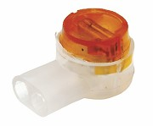 | 1110229 | 1279262 | Скотч-лок изолированный К-2, (d=0,4-0, мм), D=2,08мм (REXANT) | 07-5402 |  | REXANT | шт | 0 | 4.66
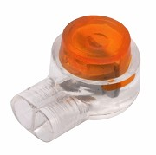 | 1110230 | 1279627 | Скотч-лок изолированный К-3, (d=0,4-0,9мм), D=1,67мм (REXANT) | 07-5403 |  | REXANT | шт | 0 | 7.46
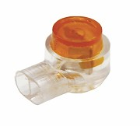 | 1110228 | 1278897 | Скотч-лок изолированный К-1, (d=0,4-0,7мм), D=1,52мм (REXANT) | 07-5401 |  | REXANT | шт | 0 | 2.24
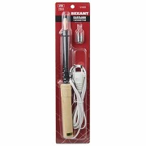 0 | 1109372 |  | Паяльник 65Вт 220V деревянная ручка (REXANT) | 12-0222 |  | REXANT | шт | 1 | 209.24
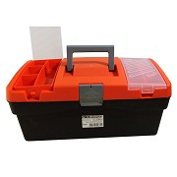 | 1109374 |  | Ящик инструментальный пластиковый 420х220х180мм (А-42) (PROconnect) | 12-5001-4 |  | PROconnect | шт | 1 | 515.99
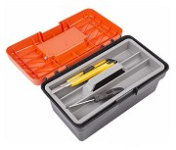 | 1109375 |  | Ящик инструментальный пластиковый 285х155х125мм (А-28) (PROconnect) | 12-5003-4 |  | PROconnect | шт | 1 | 226.08
 | 1109376 |  | Мультиметр цифровой M-830B (DT-830B) (PROconnect) | 13-3011 |  | PROconnect | шт | 1 | 285.20
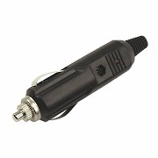 | 1109390 |  | Штекер в прикуриватель с индикатором FD-1810 (REXANT) | 16-0203 |  | REXANT | шт | 1 | 24.96
 | 1109399 |  | Клей секундный (PROconnect) (3гр) | 61-0900 |  | PROconnect | шт | 1 | 8.26
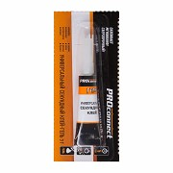 | 1109400 |  | Клей секундный гель (PROconnect) (3гр) | 61-0910 |  | PROconnect | шт | 1 | 8.88
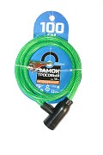 | 1110203 | 79-0103 | Замок велосипедный противоугонный тросовый 10х1000мм с ключами зеленый (ЧЕТЫРЕ СЕЗОНА) | 79-0103 |  | ЧЕТЫРЕ СЕЗОНА | шт | 0 | 136.11
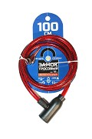 | 1110204 | 79-0104 | Замок велосипедный противоугонный тросовый 10х1000мм с ключами красный (ЧЕТЫРЕ СЕЗОНА) | 79-0104 |  | ЧЕТЫРЕ СЕЗОНА | шт | 0 | 136.11
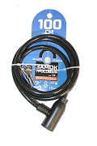 | 1110205 | 79-0106 | Замок велосипедный противоугонный тросовый 10х1500мм с ключами черный (ЧЕТЫРЕ СЕЗОНА) | 79-0106 |  | ЧЕТЫРЕ СЕЗОНА | шт | 0 | 136.11
 | 1110207 | 16-0421 | Держатель предохранителя флажкового до 7А тип "норма" (в сб, с пров, с крышкой) черный (REXANT) | 16-0421 |  | REXANT | шт | 0 | 34.40
 | 1110209 | 09-1207 | Стержень клеевой d-11,3мм; L-270мм прозрачный (REXANT) | 09-1207 |  | REXANT | шт | 0 | 15.12
 | 1110210 | 09-1003 | Стержень клеевой d- 7,4мм; L-197мм прозрачный (REXANT) | 09-1003 |  | REXANT | шт | 0 | 5.31
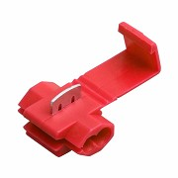 | 1110211 | 08-0761 | Соединитель проводов (ответвитель гильотинный) S=0,5-1,0мм2 красный (REXANT) | 08-0761 |  | REXANT | шт | 0 | 4.51
 | 1110213 | 08-0781 | Соединитель проводов (ответвитель гильотинный) S=4,0-6,0мм2 желтый (REXANT) | 08-0781 |  | REXANT | шт | 0 | 6.98
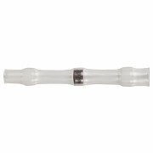 | 1110223 | 08-0751 | Соединитель проводов (кабельная гильза) термоусаживаемый под пайку L-26мм S=0,25-0,34мм2 белый (REXANT) | 08-0751 |  | REXANT | шт | 0 | 32.31
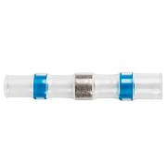 | 1110225 | 08-0753 | Соединитель проводов (кабельная гильза) термоусаживаемый под пайку L-40мм S=1,5-2,5мм2 синий (REXANT) | 08-0753 |  | REXANT | шт | 0 | 40.97
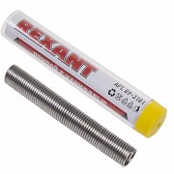 | 1110231 | 438901 | Припой с канифолью ф1,0мм, 10гр (Sn60 Pb40 Flux 2,2 %) (REXANT) | 09-3101 |  | REXANT | шт | 0 | 48.67
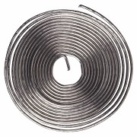 | 1110232 | 441458 | Припой с канифолью ПОС-61 ф0,8мм, 1м спираль (REXANT) | 09-3108 |  | REXANT | шт | 0 | 42.88
 | 1110233 | 442188 | Припой с канифолью ПОС-61 ф1,0мм, 1м спираль (REXANT) | 09-3110 |  | REXANT | шт | 0 | 51.91
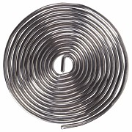 | 1110234 | 444014 | Припой с канифолью ПОС-61 ф1,5мм, 1м спираль (REXANT) | 09-3115 |  | REXANT | шт | 0 | 83.50
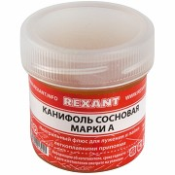 | 1110235 | 09-3710-1 | Канифоль сосновая марки А 20г (REXANT) | 09-3710-1 |  | REXANT | шт | 0 | 31.87
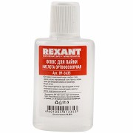 | 1110236 | 633941 | Кислота ортофосфорная (флюс) 30мл (REXANT) | 09-3635 |  | REXANT | шт | 0 | 31.51
 | 1110237 | 12-5015-4 | Ящик инструментальный пластиковый 400х310х160мм (PROconnect) | 12-5015-4 |  | PROconnect | шт | 0 | 717.01
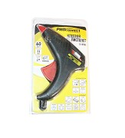 | 1110240 | 12-0104 | Пистолет клеевой 60 Вт ф 11мм (PROconnect) | 12-0104 |  | PROconnect | шт | 0 | 324.19
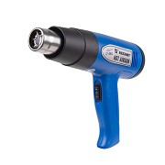 | 1110241 | 12-0054 | Фен строительный 230В; 1500Вт 2х скоростной 180-500*С, 450л.мин., с насадкой (REXANT) | 12-0054 |  | REXANT | шт | 0 | 1663.70
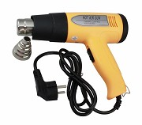 | 1110242 | 12-0052 | Фен строительный 230В; 1500Вт 2х скоростной с t*регулятором 50-500*C, 450л.мин., с насадкой (REXANT) | 12-0052 |  | REXANT | шт | 0 | 1851.26
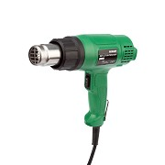 | 1110243 | 12-0051 | Фен строительный 230В; 1600Вт 2х скоростной 350-550*С, 210-350л.мин., с насадкой (REXANT) COMPACT | 12-0051 |  | REXANT | шт | 0 | 1105.83
 | 1110244 | 16-0703 | Держатель электрода 300А (REXANT) | 16-0703 |  | REXANT | шт | 0 | 286.84
 | 1110245 | 11-0950 | Электрод сварочный 3мм 350мм пачка 1кг MP-3C (REXANT) | 11-0950 |  | REXANT | шт | 0 | 145.90
 | 1110246 | 30-1107 | Батарейка CR2025 для брелка сигнализации литиевая (REXANT) (1шт) | 30-1107 |  | REXANT | шт | 0 | 10.96

 |  |  |  |  |  | www.td-auto.ru

